概要図
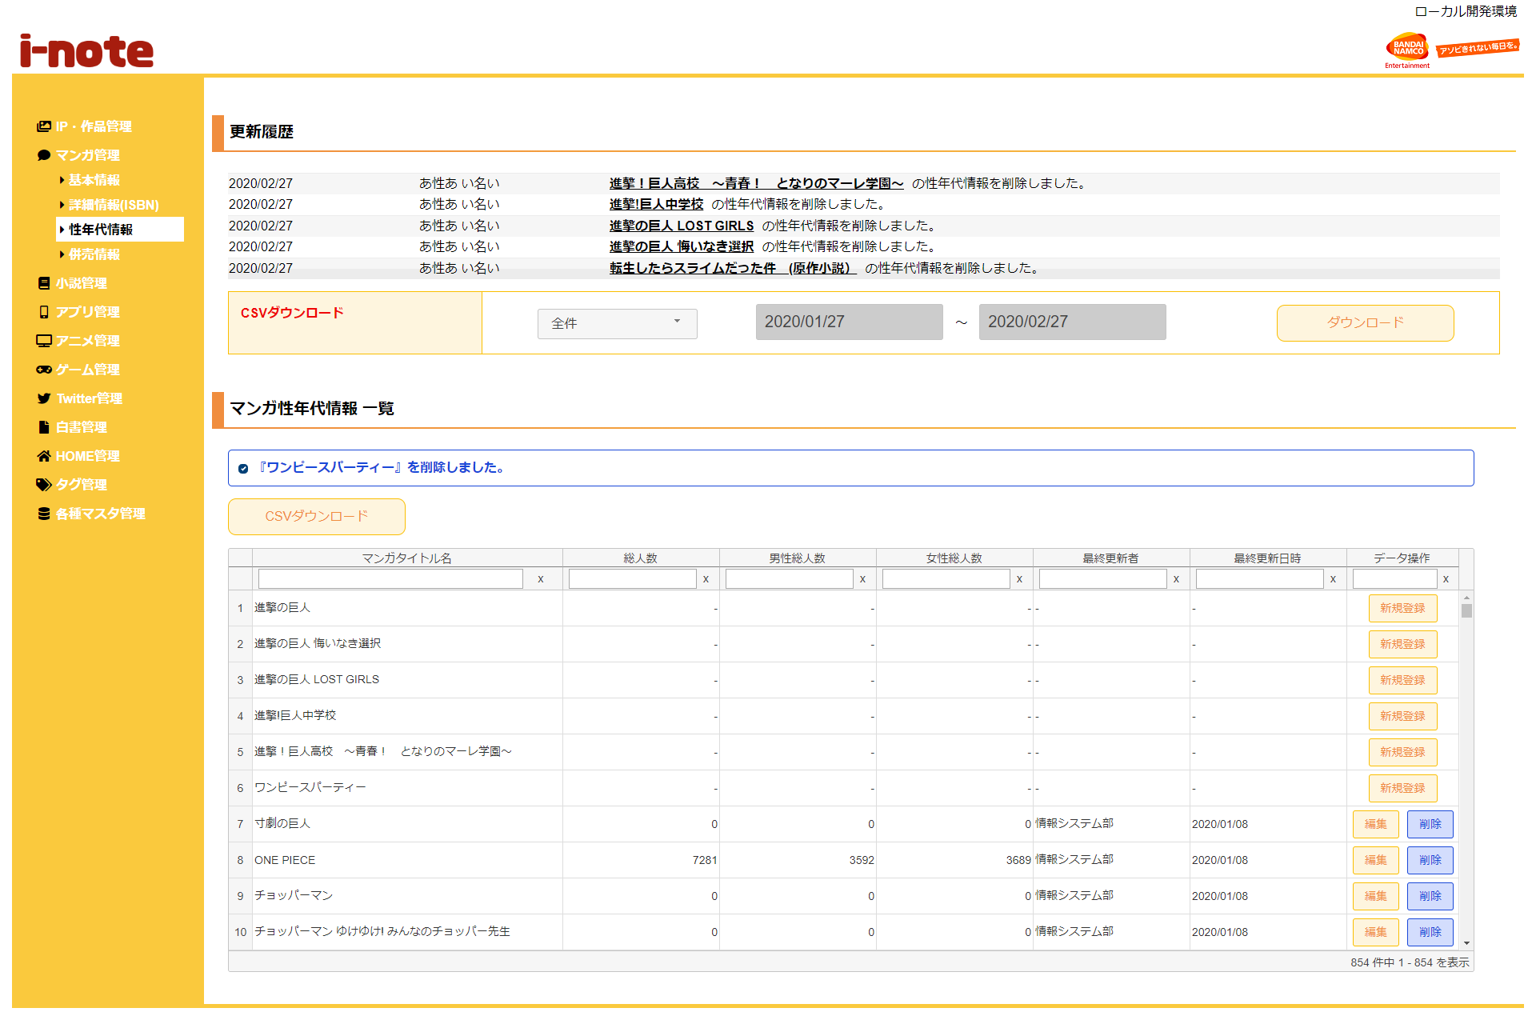
１．処理概要
 |  | [1] | 更新履歴表示領域
 |  |  | 領域説明： |  |  | 性年代情報の更新を日付順（降順）で5件表示する。

１
 |  |  | 要素名 |  |  |  |  |  | 説明
 |  |  | 更新年月日 |  |  |  |  |  | 性年代情報の更新日をYYYY/MM/DD形式で表示する。
 |  |  | 更新者 |  |  |  |  |  | 最終更新者を表示する。
 |  |  | 更新内容 |  |  |  |  |  | 「マンガタイトル名＋の性年代情報を+更新内容（追加/編集/削除）しました。」を表示する。

2
3
 |  | [2] | 性年代情報更新履歴ダウンロード領域
 |  |  | 領域説明： |  |  | マンガタイトルの性年代情報の更新を全件または期間指定でダウンロードできる。

3-1
 |  |  | 要素名 |  |  |  |  |  | 説明
 |  |  | ダウンロード範囲選択 |  |  |  |  |  | 更新履歴のダウンロード範囲を選択するセレクトボックス。
 |  |  |  |  |  |  |  |  |  | 1:全件（初期値）
3-2
 |  |  |  |  |  |  |  |  |  | 2:期間指定
 |  |  | ダウンロード期間（開始） |  |  |  |  |  | ダウンロード範囲選択が期間指定の場合、
 |  |  |  |  |  |  |  |  | ダウンロード開始日付をYYYY/MM/DD形式で入力。
 |  |  |  |  |  |  |  |  | 初期値：システム日付-1カ月
 |  |  | ダウンロード期間（終了） |  |  |  |  |  | ダウンロード範囲選択が期間指定の場合、更新履歴をダウンロード
 |  |  |  |  |  |  |  |  | ダウンロード終了日付をYYYY/MM/DD形式で入力。
 |  |  |  |  |  |  |  |  | 初期値：システム日付
 |  |  | ダウンロードボタン |  |  |  |  |  | 更新履歴をCSV形式で出力する。

 |  | [3] | 性年代情報一覧表示領域
 |  |  | 領域説明： |  |  | 性年代情報の一覧表示。性年代情報新規登録画面への遷移、性年代情報のCSVダウンロード、
 |  |  |  |  |  | 性年代情報 編集画面遷移、新規登録画面遷移、性年代情報の削除を行う。

 |  |  | 要素名 |  |  |  |  |  | 説明
 |  |  | CSVダウンロードボタン |  |  |  |  |  | 性年代情報登録情報一覧をCSV形式で出力する。
 |  |  | 性年代情報一覧グリッド |  |  |  |  |  | 性年代情報登録情報を一覧表示する。
 |  |  |  |  |  |  |  |  | 性年代情報編集画面への遷移、性年代情報削除確認モーダルを表示。

 | 3-1 メッセージ欄 |  | [3-1] |  | メッセージ欄
 |  |  |  | 領域説明： |  |  | 直前の操作が下記①～③のとき､性年代情報に加えた直近の変更を表示する｡
 |  |  |  |  |  |  | ① | 性年代情報 新規登録画面で新規性年代情報の登録を行った場合
 |  |  |  |  |  |  | ② | 性年代情報 編集画面で既存性年代情報の更新を行った場合
 |  |  |  |  |  |  | ③ | 性年代情報削除確認モーダルで既存性年代情報の削除を行った場合

 |  |  |  | 要素名 |  |  | 更新内容 |  |  |  |  | 文字色 |  | 説明
 |  |  |  | メッセージ |  |  | 性年代情報追加/編集時 |  |  |  |  | 橙 |  | 『マンガタイトル名』+更新内容（追加/編集/削除）を表示する｡
 |  |  |  |  |  |  | 性年代情報削除時 |  |  |  |  | 青
 |  |  |  |  |  |  | 性年代情報重複削除時 |  |  |  |  | 赤 |  | 「『マンガタイトル名』+は既に削除されています｡」を表示する。

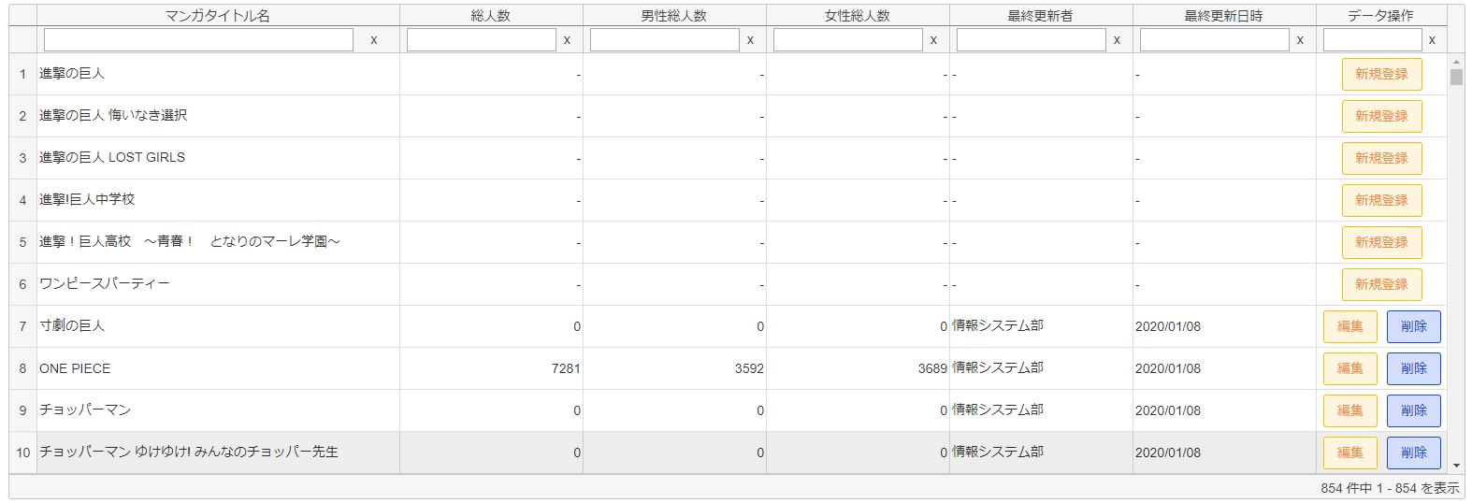
 | 3-2 性年代情報一覧グリッド |  | [3-2] |  | 性年代情報一覧グリッド
 |  |  |  | 領域説明： |  |  | 性年代情報の登録情報をグリッド内に表示する。描画は非同期で行う。
 |  |  |  |  |  |  | ソート、フィルター検索が可能。
 |  |  |  |  |  |  | 初期ソート順:マンガタイトル基本マスタに性年代コードが紐づいていないマンガタイトル(昇順)/更新日時(降順)/マンガタイトルコード(昇順)
 |  |  |  | 列順 |  | 列名 |  |  |  | 寄せ | ソート |  | 説明
 |  |  |  |  | 1 | マンガタイトル名 |  |  |  | 左 | 文字列 |  | 「マンガタイトル基本マスタ.マンガタイトルコード」に紐づく
 |  |  |  |  |  |  |  |  |  |  |  |  | 「マンガタイトル基本マスタ.マンガタイトル名」を表示。
 |  |  |  |  | 2 | 総人数 |  |  |  | 左 | 文字列 |  | 「性年代マスタ.総人数」を表示。「マンガタイトル基本マスタ.性年代コード」がない場合「-」を表示。
 |  |  |  |  | 3 | 男性総人数 |  |  |  | 左 | 文字列 |  | 「性年代マスタ.男性総人数」を表示。「マンガタイトル基本マスタ.性年代コード」がない場合「-」を表示。
 |  |  |  |  | 4 | 女性総人数 |  |  |  | 左 | 文字列 |  | 「性年代マスタ.女性総人数」を表示。「マンガタイトル基本マスタ.性年代コード」がない場合「-」を表示。
 |  |  |  |  | 5 | 最終更新者 |  |  |  | 左 | 文字列 |  | 「性年代マスタ.更新者」を表示。「マンガタイトル基本マスタ.性年代コード」がない場合「-」を表示。
 |  |  |  |  | 6 | 最終更新日時 |  |  |  | 左 | 文字列 |  | 「性年代マスタ.更新日時」を表示。(YYYY/MM/DD形式)
 |  |  |  |  |  |  |  |  |  |  |  |  | 「マンガタイトル基本マスタ.性年代コード」がない場合「-」を表示。
 |  |  |  |  | 7 | データ操作 |  |  |  | 中 | 不可 |  | 編集ボタン押下で性年代情報編集画面に遷移する。
 |  |  |  |  |  |  |  |  |  |  |  |  | 削除ボタン押下で性年代情報削除確認モーダルを表示する。
 |  |  |  |  |  |  |  |  |  |  |  |  | 新規登録ボタン押下で性年代情報新規登録画面に遷移する。
 |  |  |  |  |  |  |  |  |  |  |  |  | 「マンガタイトル基本マスタ.性年代コード」がない場合、新規登録ボタンを表示。
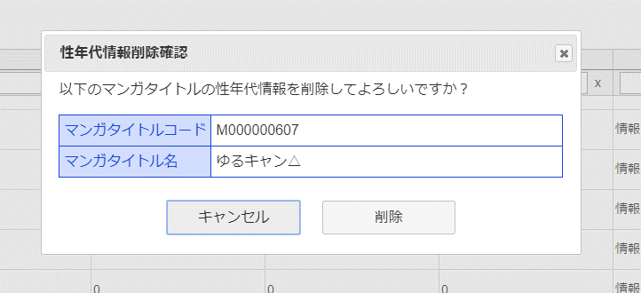
4

 |  | [4] | 性年代情報削除確認モーダル

 |  |  | 要素名 |  |  |  |  |  | 説明
 |  |  | マンガタイトルコード |  |  |  |  |  | 選択したマンガタイトルコードを表示。
 |  |  | マンガタイトル名 |  |  |  |  |  | 選択したマンガタイトル名を表示。
 |  |  | 削除ボタン |  |  |  |  |  | 選択した性年代情報をマンガタイトル基本マスタから削除する。
 |  |  | キャンセルボタン |  |  |  |  |  | モーダルを閉じる。
 |  |  | ×ボタン |  |  |  |  |  | モーダルを閉じる。

5
 |  | [5] | エラーメッセージ欄
 |  |  | 領域説明： |  |  | 編集画面でURL入力エラー発生する場合、一覧画面に遷移し、エラーメッセージを表示する。

 |  |  | 要素名 |  |  |  | 不正箇所 |  |  | URL例 |  |  |  |  | 文字色 | エラーメッセージ内容
 |  |  | エラーメッセージ |  |  |  | パラメータ名 |  |  | ドメイン |  |  |  |  | 赤 | エラーが発生しました、
 |  |  |  |  |  |  |  |  |  | /admin_app/manga_seinendai_update_update?foo=01 |  |  |  |  |  | もう一度やり直してください。
 |  |  |  |  |  |  | 値 |  |  | ドメイン |  |  |  |  | 赤 | 指定された性年代情報は存在しません、
 |  |  |  |  |  |  |  |  |  | /admin_app/manga_seinendai_update?mangac=aaa |  |  |  |  |  | もう一度やり直してください。

